Hoja1
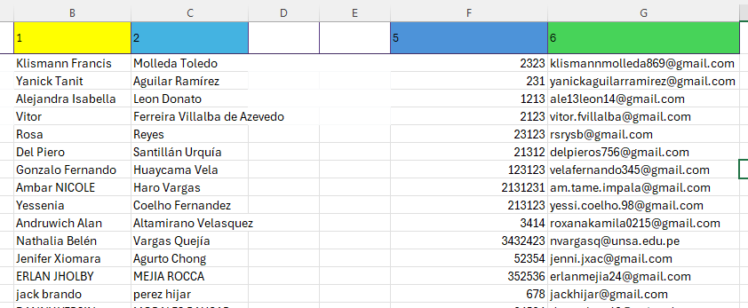
1 | 2 | 5 | 6 | en la columna B de bajo de la celda con numero 1 agrega todos los nombres, en la columna C de bajo de la celda con numero 2 agrega todos los apellidos, en la columna F de bajo de la celda con numero 5 agrega todos los DNI, en la columna g de bajo de la celda con numero 6 agrega todos los correos, si no esta de ese modo la importacion de datos no funcionara

 |  |  |  | EJEMPLO

